Layout
 | F429核心板

 | 1 | 5V | 5V |  | 1 | GND | GND
 |  | 3V3 | 3V3 |  |  | PA15 | PB4
 |  | GND | GND |  |  | PA14 | PA13
 |  | BOOT0 | VBAT |  |  | NRST | PB3
 |  | PA10 | PA9 |  |  | PC0 | PB2
 |  | PC13 | PA0 |  |  | PD5 | PD11
 |  | PH4 | PH5 |  |  | PB12 | PI3
 |  | PD13 | GND |  |  | PC2 | PC6
 |  | PD7 | PD4 |  |  | PC5 | PC4
 |  | PF10 | PI9 |  |  | PA2 | PA7
 |  | PI10 | PG7 |  |  | PC1 | PA13
 |  | PB9 | PB8 |  |  | PI1 | PB11
 |  | PA3 | PI4 |  |  | PG13 | PG14
 |  | PG11 | PD6 |  |  | GND | GND
 |  | PG12 | PE4 |  |  | PB15 | PB14
 |  | PI2 | PC7 |  |  | PB6 | PB7
 |  | PI0 | PH15 |  |  | PA4 | PI7
 |  | PG10 | PH13 |  |  | PI6 | PI5
 |  | PE6 | PE5 |  |  | PD3 | PA6
 |  | PG6 | PB1 |  |  | PH14 | PA8
 |  | PA12 | PA11 |  |  | PH12 | PG2
 |  | PB0 | PH8 |  |  | PH11 | PG3
 |  | PH3 | PH2 |  |  | PH10 | PH9
 |  | PI11 | PA5 |  |  | PE2 | PE3
 |  | GND | GND |  |  | PB5 | PB10
 |  | PC11 | PC10 |  |  | PC3 | PI8
 |  | PC12 | PD2 |  |  | PB13 | PG9
 |  | PC9 | PC8 |  |  | GND | GND

 | PB7（SDA） | PB6（SCL） | PI7（D7） | PI6（D6） | PD3（D5） | PH14（D4） | PH12（D3） | PH11（D2） | PH10（D1） | PH9（D0）
 | GND | PA4（HS） | NC | NC | PI5（VS） | PA6（PCLK）（ | PA8（XCLR） | PG2（RST） | PG3（PDN） | 5V
 |  |  |  |  |  |  |  |  |  | 1
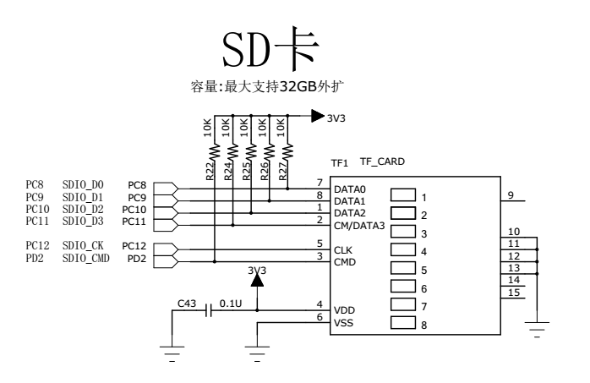

 | NRF（NRF的封装需要加固定用的引脚） |  |  |  | IIC2
 | PB1（IRQ） | PB14（MISO） |  | 1 | GND
 | PB15（MOSI） | PB13（SCK） |  |  | PH4 | I2C2_SCL
 | PB12（CSN） | PB0（CE） |  |  | PH5 | I2C2_SDA
 | 3V3 | GND | 1

 |  |  |  |  | SPI2
 |  | 串口1 |  | 1 | GND
 | 1 | GND |  |  | PI0 | SPI2_NSS
 |  | PA9 | Tx |  | PI1 | SPI2_SCK
 |  | PA10 | Rx |  | PI2 | SPI2_MISO
 |  |  |  |  | PI3 | SPI2_MOSI

 |  | 串口2
 | 1 | GND |  |  | TIM4
 |  | PA2 | Tx | 1 | GND
 |  | PA3 | Rx |  | PD13 | TIM4_CH2
 |  |  |  |  | PB8 | TIM4_CH3
 |  |  |  |  | PB9 | TIM4_CH4
 |  | 串口3
 | 1 | GND |  |  | TIM9
 |  | PB10 | Tx | 1 | GND
 |  | PB11 | Rx |  | PE5 | TIM9_CH1
 |  |  |  |  | PE6 | TIM9_CH2
 |  | 串口6
 | 1 | GND |  |  | BOOT0 |  | BOOT1
 |  | PC6 | Tx | 1 | 3.3V |  | 3.3V
 |  | PC7 | Rx |  | BOOT0 |  | PB2
 |  |  |  |  | GND |  | GND

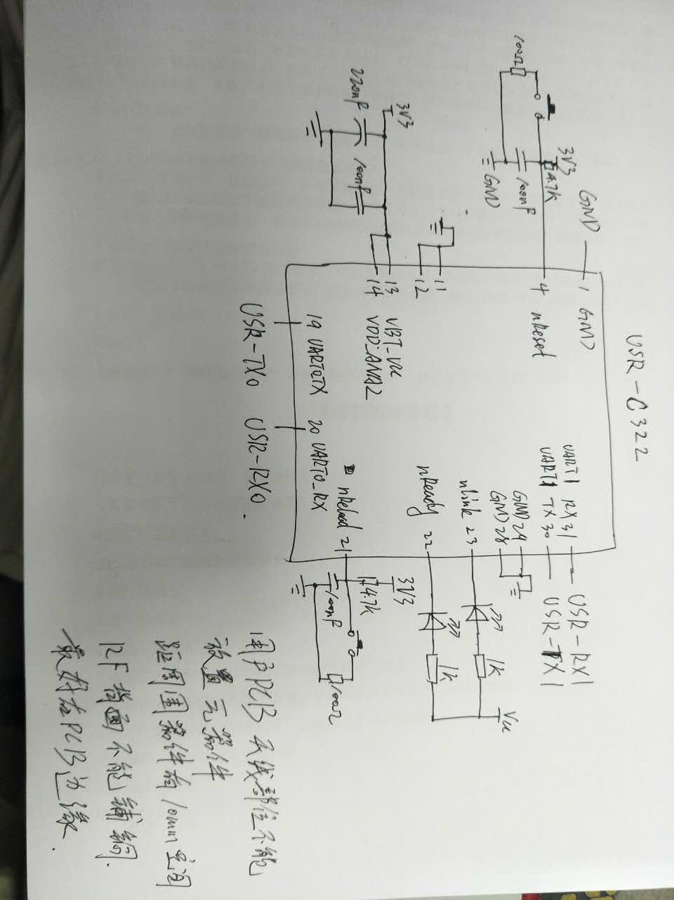

Rensas

 |  |  | RS_mosia | RS_ssla0
 |  |  | RS_misoa | RS_rspcka |  |  | RS_MTIOC3A

 |  |  |  |  |  |  |  |  |  |  |  | RS_MTIOC2A
 |  |  |  |  |  |  |  |  |  |  |  | RS_SCL0
 |  |  |  |  |  |  |  |  |  |  | RS_SDA0 | RS_MTIOC0A

 | RS_IRQ1 | RS_IRQ0 |  |  |  |  |  |  |  |  |  | RS_TXD5
 | RS_MTIOC1A |  |  |  |  |  |  |  |  |  | RS_RXD5

 | 3V3 |  | RS_IRQ2 | RS_IRQ4 |  |  |  |  | RS_RXD1 | RS_TXD1 |  | GND
 | 3V3 |  | RS_IRQ5 |  |  |  |  |  |  |  |  | GND

 |  | 瑞萨串口1 |  | 瑞萨串口2
 | 1 | GND |  | 1 | GND
 |  | RS_TXD1 | Tx |  | RS_TXD5 | Tx
 |  | RS_RXD1 | Rx |  | RS_RXD5 | Rx

